2.クラス構成
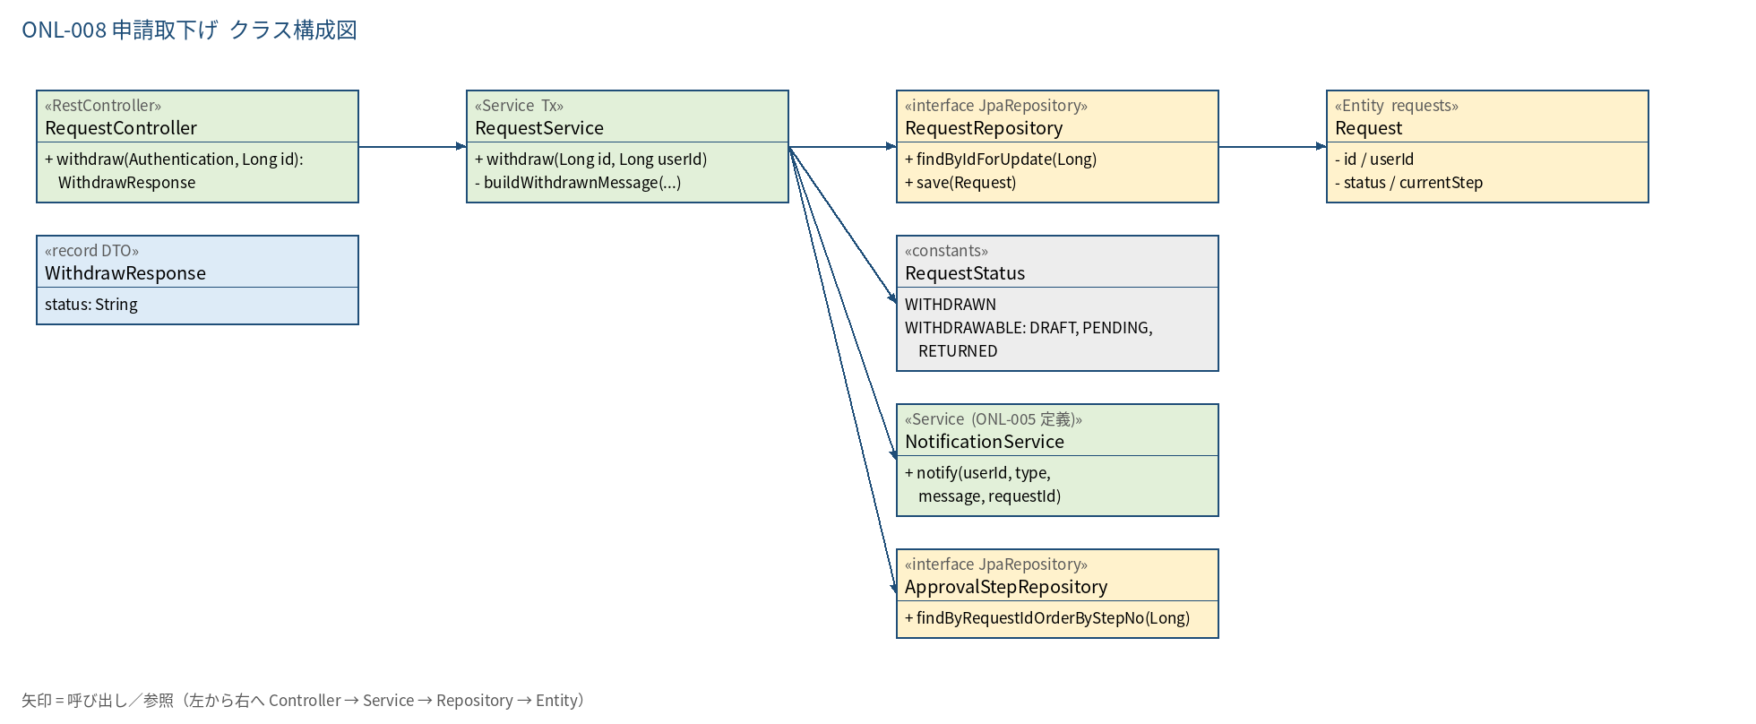
2.1 クラス構成図

3.シーケンス
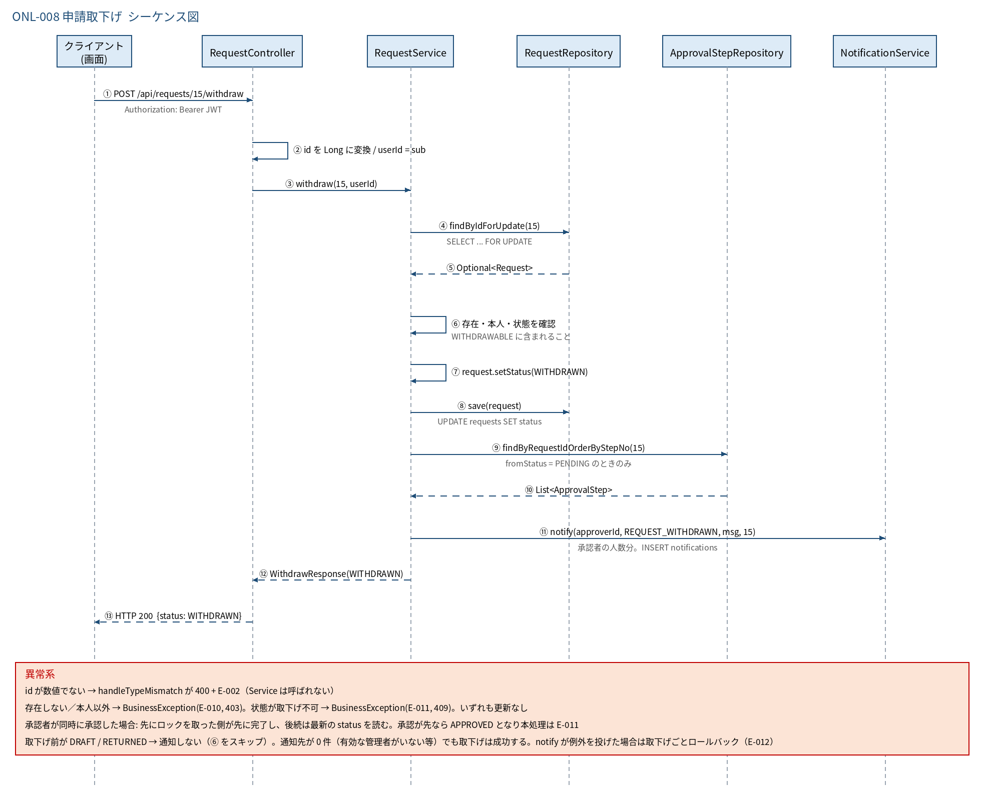
3.1 シーケンス図

5.処理フロー
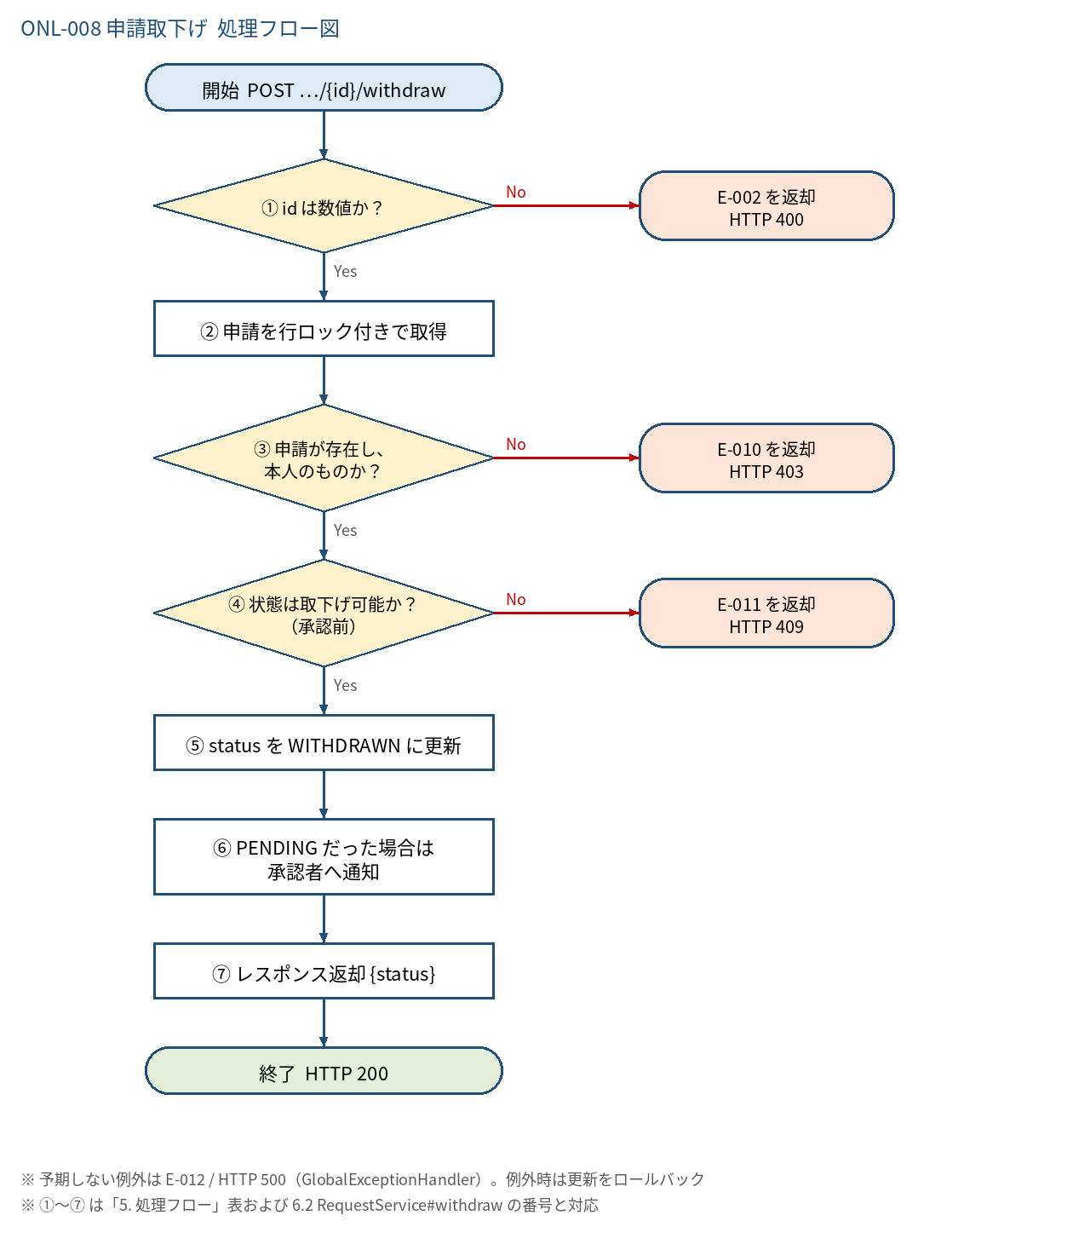
5.1 処理手順
No. | 処理 | 詳細 | 種別・分岐
① | id は数値か？ | パス変数 Long への変換。失敗は MethodArgumentTypeMismatchException | 判定（No → E-002 を返却 HTTP 400）
② | 申請を行ロック付きで取得 | requestRepository.findByIdForUpdate(id)（SELECT ... FOR UPDATE）。承認処理との競合を防ぐ | 処理
③ | 申請が存在し、本人のものか？ | Optional が空、または request.user_id ≠ ログインユーザー なら失敗（区別しない） | 判定（No → E-010 を返却 HTTP 403）
④ | 状態は取下げ可能か？ （承認前） | RequestStatus.WITHDRAWABLE に含まれるか。APPROVED / REJECTED / WITHDRAWN は不可 | 判定（No → E-011 を返却 HTTP 409）
⑤ | status を WITHDRAWN に更新 | UPDATE requests SET status = 'WITHDRAWN'（updated_at は DB トリガで自動更新）。approval_steps は更新しない。更新前の status を fromStatus に退避する | 処理
⑥ | PENDING だった場合は 承認者へ通知 | fromStatus = PENDING のときだけ、現在の承認者（current_step の approval_steps）を ApprovalRouteService#resolveCurrentApproverIds で特定し、NotificationService#notify(approverId, REQUEST_WITHDRAWN, 本文, 申請ID) を人数分呼ぶ。DRAFT / RETURNED は通知しない。通知先が 0 件でもエラーにしない | 処理
⑦ | レスポンス返却 {status} | WithdrawResponse("WITHDRAWN") | 処理

5.2 処理フロー図

